Experiment_TFIDF
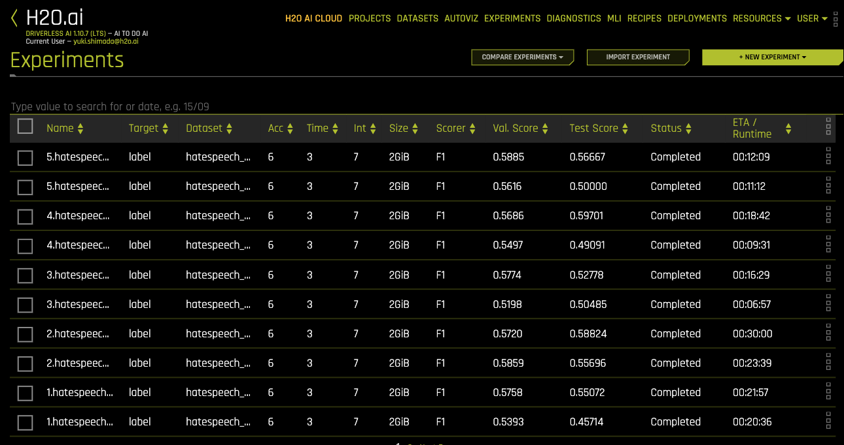
トークン化アプローチの比較
 | Janome | 分ち書き（単語ベース）
 | tohoku-nlp/bert-base-japanese-whole-word-masking | WordPiece
各アプローチでトークン化したテキストカラムのみをインプットとし、DAIデフォルト設定で5回づつExperimentを実施

